co-corrente
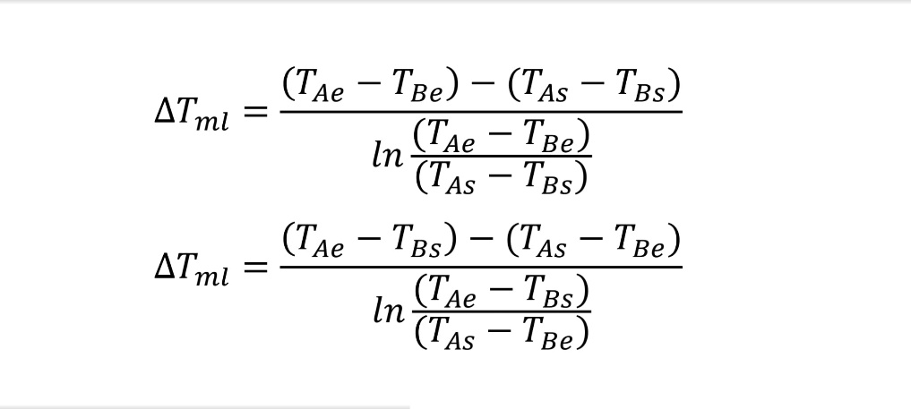
Co-corrente
 | Quente |  | Frio
0 | 56 | 0 | 16
2 | 41 | 0.77 | 21
 |  | 1.23 | 26
 |  | 2 | 30
 |  |  | EQ | EF | SF | SQ
 | Medição | Minuto | Termopar 1 | Termopar 2 | Termopar 3 | Termopar 4 | Termopar 5 | Termopar 6
 | 1 | 0 | 63 | 16 | 32 | 46 | 21 | 25
 | 2 | 2 | 65 | 16 | 32 | 47 | 21 | 28
 | 3 | 4 | 66 | 16 | 33 | 48 | 22 | 29
 | 4 | 6 | 65 | 16 | 34 | 47 | 22 | 29
 | 5 | 8 | 64 | 16 | 32 | 47 | 22 | 29
 | 6 | 10 | 64 | 16 | 32 | 46 | 22 | 29
 | 7 | 12 | 63 | 16 | 32 | 46 | 22 | 29
 | 8 | 14 | 63 | 16 | 32 | 45 | 22 | 29
 | 9 | 16 | 62 | 16 | 32 | 45 | 22 | 29
 | 10 | 18 | 61 | 16 | 31 | 44 | 21 | 28
 | 11 | 20 | 60 | 16 | 31 | 44 | 21 | 27
 | 12 | 22 | 59 | 16 | 30 | 43 | 21 | 26
 | 13 | 24 | 58 | 16 | 30 | 43 | 21 | 26
 | 14 | 26 | 57 | 16 | 30 | 42 | 21 | 26
 | 15 | 28 | 56 | 16 | 30 | 42 | 21 | 26
 | 16 | 30 | 55 | 16 | 29 | 40 | 20 | 26
 |  |  | 56 | 16 | 29.666666667 | 41.333333333 | 20.666666667 | 26
 |  |  | 56 | 16 | 30 | 41 | 21 | 26
 |  |  | 0 | 0 | 2 | 2 | 0.77 | 1.23

Tae (K) | Tas (K) | Tbe (K) | Tbs (K) | Tml (K) |  |  |  | Quente | Fria |  |  | Tae | Temperatura entrada fluido quente
329.15 | 314.15 | 289.15 | 303.15 | 25 |  |  | Tmed | 321.65 | 296.15 | K |  | Tas | Temperatura saída fluido quente
 |  |  |  |  |  |  | ρ | 988.1 | 997.0 | Kg/m3 |  | Tbe | Temperatura entrada fluido frio
 |  |  |  |  |  |  | M | 9.552E-02 | 9.638E-02 | Kg/s |  | Tbs | Temperatura saída fluido frio
Aml | Ae | Ai |  |  |  |  | A | 5.027E-05 | 8.247E-05 | m2 |  | Tml | Temperatura média logarítmica
5.63E-02 | 6.28E-02 | 5.03E-02 | m2 |  |  |  | u | 1.92 | 1.17 | m/s |  | Ae | Área externa
 |  |  |  |  |  |  | μ | 5.470E-04 | 8.910E-04 | Kg/(m.s) |  | Ai | Área interna
 |  |  |  |  |  |  | Deq | 8.000E-03 | 5.000E-03 | m |  | Aml | Área média logaritmica
 |  |  |  |  |  |  | Re | 27791.40 | 6558.21 |  | Regime turbulento | k | Condutividade térmica
 |  |  |  |  |  |  | Pr | 3.55 | 6.14 |  |  | Nu | Número de Nusselt
 |  |  |  |  |  |  | cp | 4181 | 4180 | J/(kg.K) |  | h | Coeficiente convectivo
 |  |  |  |  |  |  | q | -5990.31 | 5639.96 | W/(m2.K) |  | U | Coeficiente global de transferência de calor
caudal | 348 | L/h |  |  |  |  | UA | -234.94 | 221.20 | W/K |  | A | Área de transferência de calor
caudal | 9.6666666667E-05 | m3/s |  |  |  |  | U | -4171.95 | 3927.95 | W/(K.m2) |  | Tmed | Temperatura média
 |  |  |  |  |  |  | F | 1 | 1 |  |  | ρ | Densidade
 |  |  |  |  |  |  |  |  |  |  |  | M | Caudal mássico
Teórico | Quente | Frio | Cobre | Isolante |  |  |  |  |  |  |  | u | Velocidade
k | 0.644 | 0.607 | 395 | 0.048 | W/(m.K) |  |  |  |  |  |  | μ | Viscosidade dinâmica
Nu | 120.76 | 53.76 |  |  |  |  |  |  |  |  |  | Deq | Diametro equivalente
h | 9721.2157204 | 6525.922145 |  |  | W/K |  |  |  |  |  |  | Re | Número de Reynolds
1/UA | 0.0045302561913 |  |  |  | K/W |  |  |  |  |  |  | Pr | Número de Prandlt
UA | 220.73806817 |  |  |  | W/K |  |  |  |  |  |  | cp | Calor específico
U | 3919.69 |  |  |  | W/(K.m2) |  |  |  |  |  |  | q | Calor
 |  |  |  |  |  |  |  |  |  |  |  | F | Fator de correção

contra-corrente
Contra-corrente
 | Quente |  | Frio
2 | 42 | 0 | 32
0 | 60 | 0.77 | 24
 |  | 1.23 | 20
 |  | 2 | 16
 |  |  |  | EQ | SF | EF | SQ
 |  | Medição | Minuto | Termopar 1 | Termopar 2 | Termopar 3 | Termopar 4 | Termopar 5 | Termopar 6
 |  | 1 | 0 | 66 | 35 | 15 | 48 | 26 | 20
 |  | 2 | 2 | 68 | 36 | 16 | 48 | 27 | 20
 |  | 3 | 4 | 68 | 36 | 16 | 48 | 27 | 20
 |  | 4 | 6 | 63 | 34 | 16 | 44 | 26 | 20
 |  | 5 | 8 | 61 | 32 | 16 | 42 | 25 | 20
 |  | 6 | 10 | 60 | 32 | 16 | 42 | 25 | 20
 |  | 7 | 12 | 60 | 31 | 16 | 42 | 24 | 20
 |  | 8 | 14 | 60 | 32 | 16 | 42 | 24 | 20
 |  | 9 | 16 | 60 | 32 | 16 | 42 | 24 | 20
 |  |  | Tmed | 60 | 31.666666667 | 16 | 42 | 24 | 20
 |  |  | Tmed | 60 | 32 | 16 | 42 | 24 | 20
 |  |  | Distância | 0 | 0 | 2 | 2 | 0.77 | 1.23

Tae (K) | Tas (K) | Tbe (K) | Tbs (K) | Tml (K) |  |  |  | Quente | Fria
333.15 | 315.15 | 289.15 | 305.15 | 27 |  |  | Tmed | 324.15 | 297.15 | K
 |  |  |  |  |  |  | ρ | 988.10 | 997.00 | Kg/m3
Aml | Ae | Ai |  |  |  |  | M | 9.552E-02 | 9.638E-02 | Kg/s
5.63E-02 | 6.28E-02 | 5.03E-02 | m2 |  |  |  | A | 5.027E-05 | 8.247E-05 | m2
 |  |  |  |  |  |  | u | 1.92 | 1.17 | m/s
caudal | 348 | L/h |  |  |  |  | μ | 5.470E-04 | 8.910E-04 | Kg/(m.s)
caudal | 9.6666666667E-05 | m3/s |  |  |  |  | Deq | 8.00E-03 | 5.00E-03 | m
 |  |  |  |  |  |  | Re | 27791.40 | 6558.21 |  | Regime turbulento
 |  |  |  |  |  |  | Pr | 3.55 | 6.14
 |  |  |  |  |  |  | cp | 4181 | 4180 | J/(kg.K)
 |  |  |  |  |  |  | q | -7188.37 | 6445.67 | W/(m2.K)
 |  |  |  |  |  |  | UA | -266.36 | 238.84 | W/K
 |  |  |  |  |  |  | U | -4729.77 | 4241.09

Teórico | Quente | Frio | Cobre | Isolante
k | 0.644 | 0.607 | 395 | 0.048 | W/(m.K)
Nu | 1.21E+02 | 53.755536614
h | 9.72E+03 | 6525.922145 |  |  | W/K
1/UA | 0.0045302561913 |  |  |  | K/W
UA | 220.73806817 |  |  |  | W/K
U | 3919.69 |  |  |  | W/(K.m2)

